Capa
Termo de Parceria nº. 42/2017 celebrado entre a Fundação Clóvis Salgado - FCS e a Associação Pró-Cultura e Promoção das Artes - APPA

5º Relatório Gerencial Financeiro

Período Avaliatório
01 de Setembro de 2018 a 31 de Dezembro de 2018

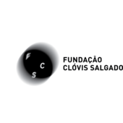

Data de entrega ao Supervisor(a): / /
Data de encaminhamento pelo Supervisor(a) à Comissão de Avaliação: / /
Relatório Gerencial Financeiro | Belo Horizonte | Versão 5.1 | Maio | 2017 |

